Б
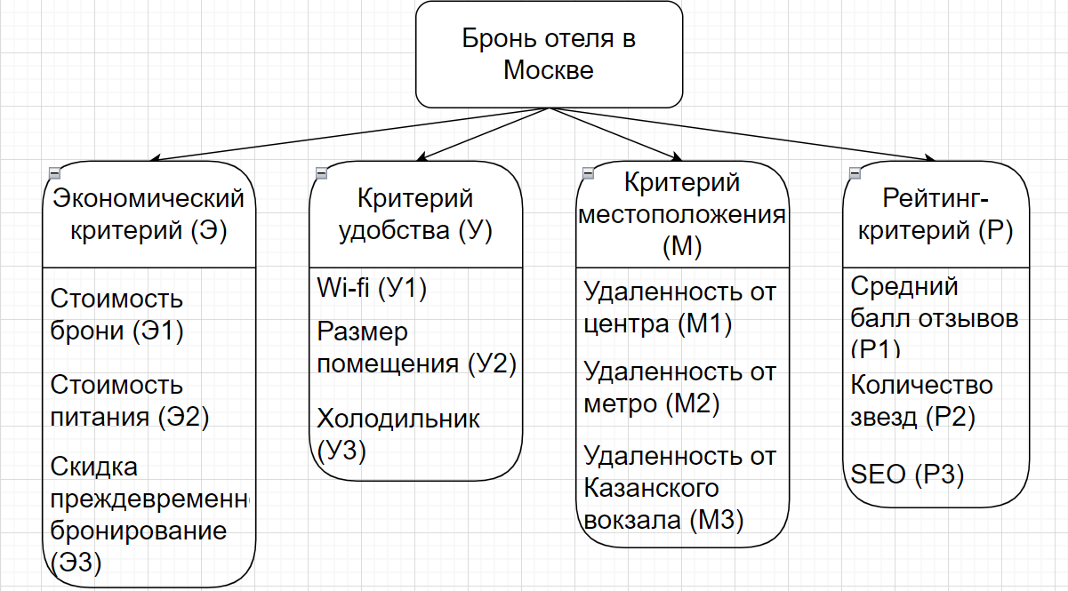
1)Тема |  |  |  |  | Бронь отеля в Москве: семья из 2-х родителей и 2-х детей из Нижнего Новгорода приезжает на выходные в Москву. Основная цель - туризм. Бюджет выходных - 30к. Возможен перенос на другие выходные в связи со сменной работой отца.
2)Постановка задачи(цель)
3)Альтернативы
4)Иерархия критериев
5)Провести парные сравнения внутри групп и между собой
6)Отметить колич критерии и подобрать по ним числ данные
7)По качеств критериям заолнить матрицы парных сравнений
8)Иерархический синтез, проверка итогового ОС
9)Выбор альтернативы

Группы критериев
 | Э | У | М | Р | W | W, normed | (M * w) | (λ * w) | λ_max | ИС | ОС
Э | 1 | 7 | 7 | 7 | 4.304 | 0.69 | 2.860 | 4.145 | 4.158 | 0.053 | 5.90%
У | 0.14285714286 | 1 | 0.33333333333 | 3 | 0.615 | 0.099 | 0.420 | 4.241
М | 0.14285714286 | 2 | 1 | 3 | 0.962 | 0.154 | 0.622 | 4.036
Р | 0.14285714286 | 0.33333333333 | 0.33333333333 | 1 | 0.355 | 0.057 | 0.240 | 4.209
 |  |  |  | Сумма: | 6.236 | 1
Экономический критерий (Э)
 | Э1 | Э2 | Э3 |  | W | W, normed | (M * w) | (λ * w) | λ_max | ИС | ОС
Э1 | 1 | 5 | 5 |  | 2.924 | 0.701 | 2.196 | 3.133 | 3.136 | 0.068 | 11.70%
Э2 | 0.2 | 1 | 0.33333333333 |  | 0.405 | 0.097 | 0.305 | 3.14
Э3 | 0.2 | 3 | 1 |  | 0.843 | 0.202 | 0.633 | 3.135
 |  |  |  | Сумма: | 4.172 | 1
Критерий удобства (У)
 | У1 | У2 | У3 |  | W | W, normed | (M * w) | (λ * w) | λ_max | ИС | ОС
У1 | 1 | 0.5 | 2 |  | 1 | 0.297 | 0.893 | 3.007 | 3.009 | 0.004 | 0.70%
У2 | 2 | 1 | 3 |  | 1.817 | 0.54 | 1.623 | 3.006
У3 | 0.5 | 0.33333333333 | 1 |  | 0.55 | 0.163 | 0.492 | 3.015
 |  |  |  | Сумма: | 3.367 | 1
Критерий местоположения (М)
 | М1 | М2 | М3 |  | W | W, normed | (M * w) | (λ * w) | λ_max | ИС | ОС
М1 | 1 | 2 | 4 |  | 2 | 0.558 | 1.686 | 3.022 | 3.019 | 0.010 | 1.70%
М2 | 0.5 | 1 | 3 |  | 1.145 | 0.32 | 0.965 | 3.016
М3 | 0.25 | 0.33333333333 | 1 |  | 0.437 | 0.122 | 0.368 | 3.018
 |  |  |  | Сумма: | 3.582 | 1
Рейтинг-критерий (Р)
 | Р1 | Р2 | Р3 |  | W | W, normed | (M * w) | (λ * w) | λ_max | ИС | ОС
Р1 | 1 | 3 | 4 |  | 2.289 | 0.614 | 1.886 | 3.072 | 3.073 | 0.037 | 6.40%
Р2 | 0.33333333333 | 1 | 3 |  | 1 | 0.268 | 0.824 | 3.073
Р3 | 0.25 | 0.33333333333 | 1 |  | 0.437 | 0.117 | 0.360 | 3.075
 |  |  |  | Сумма: | 3.726 | 0.999
Оценка согласованности всей иерархии
Группы критериев | W группы критериев | ИС | W * ИС | СС | W * СС | М | ~М | ОСИ, %
Э | 0.69 | 0.068 | 0.04692 | 0.58 | 0.4002 | 0.051 | 0.580 | 8.79%
У | 0.099 | 0.004 | 0.000396 | 0.58 | 0.05742
М | 0.154 | 0.010 | 0.00154 | 0.58 | 0.08932
Р | 0.057 | 0.037 | 0.002109 | 0.58 | 0.03306
Рассчет весов всех критериев
Группа критериев | Веса группы | Критерий | Веса критериев | До 1-ого уровня
Э | 0.690 | Э1 | 0.701 | 0.484
 | 0.690 | Э2 | 0.097 | 0.067
 | 0.690 | Э3 | 0.202 | 0.139
У | 0.099 | У1 | 0.297 | 0.029
 | 0.099 | У2 | 0.540 | 0.053
 | 0.099 | У3 | 0.163 | 0.016
М | 0.154 | М1 | 0.558 | 0.086
 | 0.154 | М2 | 0.320 | 0.049
 | 0.154 | М3 | 0.122 | 0.019
Р | 0.057 | Р1 | 0.614 | 0.035
 | 0.057 | Р2 | 0.268 | 0.015
 | 0.057 | Р3 | 0.117 | 0.007
 |  |  | Сумма: | 1.00
Рассмотрение альтернатив
 | Экономический критерий |  |  | Критерий удобства |  |  | Критерий местоположения |  |  | Рейтинг-критерий
 | Стоимость аренды | Стоимость питания | Скидка преждевременное бронирование | Wi-fi | Размер помещения | Холодильник | Удаленность от центра | Удаленность от метро | Удаленность от Казанского вокзала | Средний балл отзывов | Количество звезд | SEO
Cosmos Moscow Vdnh Hotel | 8000 | 0 | 15 | 1 | 48 | 1 | 8.8 | 0.44 | 6.5 | 4.3 | 3 | 10
Гостиница Измайлово Дельта | 5000 | 2800 | 0 | 1 | 25 | 1 | 10.1 | 0.46 | 7.1 | 4.9 | 4 | 12
Four Seasons | 220000 | 13200 | 20 | 1 | 97 | 1 | 0.5 | 0.001 | 3.5 | 5 | 5 | 3
AZIMUT Отель Дербеневская | 7000 | 2800 | 0 | 1 | 46 | 1 | 4.8 | 2.12 | 6.7 | 4.6 | 4 | 15
Сумма: | 240000 | 18800 | 35 | 4 | 216 | 4 | 24.2 | 3.021 | 23.8 | 18.8 | 16 | 40
 | Э1 оценка альтернативы | Э2 оценка альтернативы | Э3 оценка альтернативы | У1 оценка альтернативы | У2 оценка альтернативы | У3 оценка альтернативы | М1 оценка альтернативы | М2 оценка альтернативы | М3 оценка альтернативы | Р1 оценка альтернативы | Р2 оценка альтернативы | Р3 оценка альтернативы
Cosmos Moscow Vdnh Hotel | 5.2083333333E-10 | 10000 | 0.42857142857 | 0.25 | 0.22222222222 | 0.25 | 0.0046957175056 | 0.75230959044 | 0.0064641241112 | 0.22872340426 | 0.1875 | 0.0025
Гостиница Измайлово Дельта | 8.3333333333E-10 | 1.8996960486E-08 | 0 | 0.25 | 0.11574074074 | 0.25 | 0.0040913182227 | 0.71960047781 | 0.0059178601018 | 0.26063829787 | 0.25 | 0.0020833333333
Four Seasons | 1.8939393939E-11 | 4.029658285E-09 | 0.57142857143 | 0.25 | 0.44907407407 | 0.25 | 0.082644628099 | 331.01621979 | 0.012004801921 | 0.26595744681 | 0.3125 | 0.0083333333333
AZIMUT Отель Дербеневская | 5.9523809524E-10 | 1.8996960486E-08 | 0 | 0.25 | 0.21296296296 | 0.25 | 0.008608815427 | 0.15613972632 | 0.0062711651825 | 0.24468085106 | 0.25 | 0.0016666666667
Сумма: | 1.9683441558E-09 | 10000 | 1 | 1 | 1 | 1 | 0.10004047925 | 332.64426959 | 0.030657951316 | 1 | 1 | 0.014583333333
 | Э1 оценка альтернативы нормированная | Э2 оценка альтернативы нормированная | Э3 оценка альтернативы нормированная | У1 оценка альтернативы нормированная | У2 оценка альтернативы нормированная | У3 оценка альтернативы нормированная | М1 оценка альтернативы нормированная | М2 оценка альтернативы нормированная | М3 оценка альтернативы нормированная | Р1 оценка альтернативы нормированная | Р2 оценка альтернативы нормированная | Р3 оценка альтернативы нормированная
Cosmos Moscow Vdnh Hotel | 0.264604811 | 1 | 0.42857142857 | 0.25 | 0.22222222222 | 0.25 | 0.046938174833 | 0.0022616039392 | 0.2108465776 | 0.22872340426 | 0.1875 | 0.17142857143
Гостиница Измайлово Дельта | 0.42336769759 | 1.8996960486E-12 | 0 | 0.25 | 0.11574074074 | 0.25 | 0.040896627577 | 0.0021632733331 | 0.19302855696 | 0.26063829787 | 0.25 | 0.14285714286
Four Seasons | 0.0096219931271 | 4.029658285E-13 | 0.57142857143 | 0.25 | 0.44907407407 | 0.25 | 0.82611187706 | 0.99510573323 | 0.39157221554 | 0.26595744681 | 0.3125 | 0.57142857143
AZIMUT Отель Дербеневская | 0.30240549828 | 1.8996960486E-12 | 0 | 0.25 | 0.21296296296 | 0.25 | 0.086053320527 | 0.00046938949681 | 0.20455264991 | 0.24468085106 | 0.25 | 0.11428571429
Сумма: | 1 | 1 | 1 | 1 | 1 | 1 | 1 | 1 | 1 | 1 | 1 | 1
Итог:
Cosmos Moscow Vdnh Hotel | 0.29783934062
Гостиница Измайлово Дельта | 0.24345721827
Four Seasons | 0.26437822712
AZIMUT Отель Дербеневская | 0.19332521399

